Лист1
 |  | - Некорректный расчет

Smeta.RU 12.1.0.4

СВОДНЫЙ СМЕТНЫЙ РАСЧЕТ СТОИМОСТИ СТРОИТЕЛЬСТВА Новый проект

Капитальный ремонт здания Государственного бюджетного общеобразовательного учреждения города Москвы «Школа №1574», расположенного по адресу: г. Москва, Старопименовский переулок, д. 5. 1 этап
(наименование стройки)

Составлен в ценах по состоянию на январь 2000 г

№п/п | Номера объектных и локальных сметных расчетов (смет) | Наименование глав, объектов капитального строительства, работ и затрат | Сметная стоимость, тыс.руб. |  |  |  | Общая сметная стоимость, (тыс.руб)
 |  |  | Cтроительных (ремонтно- строительных, ремонтно- реставра ционных) работ | работ по монтажу оборудования | оборудования, мебели и инвентаря | прочих затрат
1 | 2 | 3 | 4 | 5 | 6 | 7 | 8
Глава 2. Основные объекты строительства, реконструкции, капитального ремонта
1 | 02-01 | Капитальный ремонт здания Государственного бюджетного общеобразовательного учреждения города Москвы «Школа №1574» | 37,375.29 | 6,867.99 | 11,301.05 | 0.00 | 55,544.33
 |  | Итого по Главе 2 | 37,375.29 | 6,867.99 | 11,301.05 | 0.00 | 55,544.33
Глава 8. Временные здания и сооружения
2 | МОС.05.05-006-2022, табл. В3, п. 1.1.2 | Затраты на временные здания и сооружения; 1,4% от СМР | 523.25 | 96.15 | 0.00 | 0.00 | 619.40
 |  | Итого по Главе 8 | 523.25 | 96.15 | 0.00 | 0.00 | 619.40
 |  | Итого по Главам 1 - 8 | 37,898.54 | 6,964.14 | 11,301.05 | 0.00 | 56,163.73
Глава 9. Прочие работы и затраты
3 | 09-01-01 | 09-01-01 ПНР | 0.00 | 0.00 | 0.00 | 190.65 | 190.65
4 | Новый объект | Перевозка мусора. | 0.00 | 0.00 | 0.00 | 224.04 | 224.04 | указать номера смет
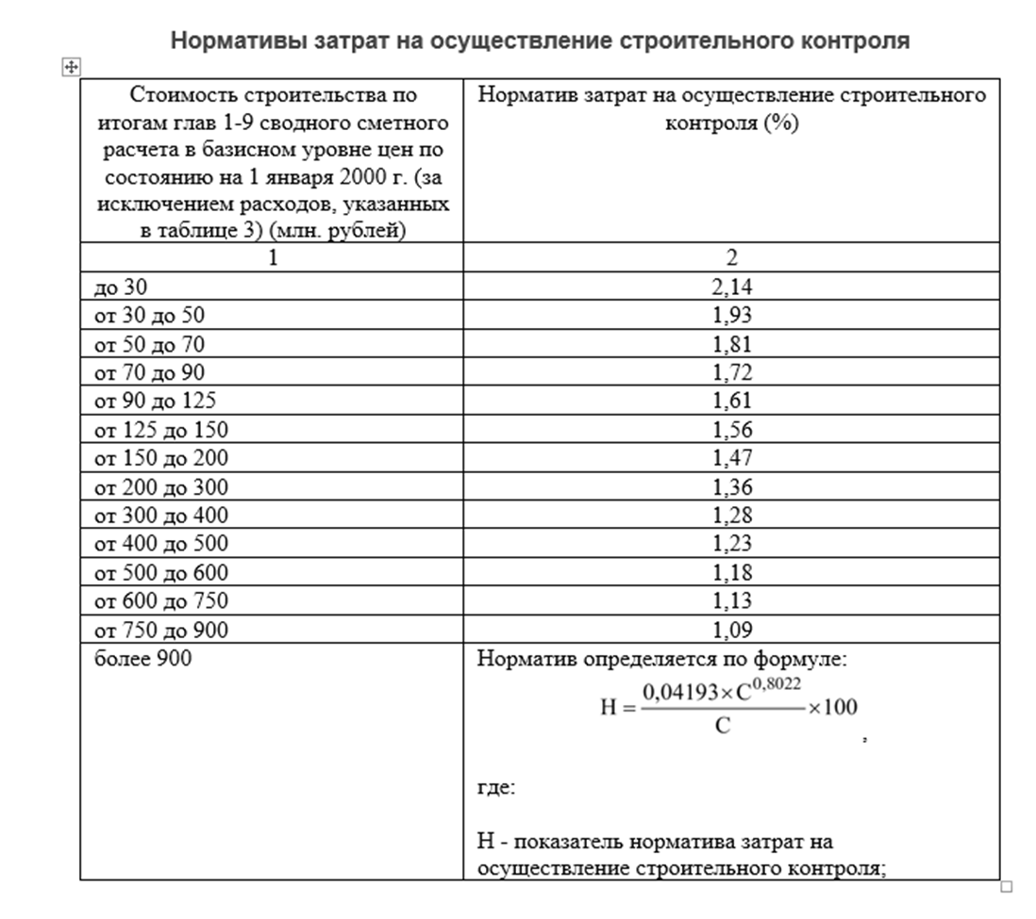
5 | Новый объект | Размещение и содержание строительного мусора. | 0.00 | 0.00 | 0.00 | 83.16 | 83.16 | указать номера смет
 |  | Итого по Главе 9 | 0.00 | 0.00 | 0.00 | 497.85 | 497.85
 |  | Итого по Главам 1 - 9 | 37,898.54 | 6,964.14 | 11,301.05 | 497.85 | 56,661.58
Глава 10. Содержание службы заказчика. Строительный контроль
6 | Приказ правительства Москвы от 20.03.2014 г. N 29, прил., т.1 | Средства на возмещение затрат на содержание службы заказчика-застройщика, привлекаемого государственным инвестором для реализации государственного заказа на строительство, 1,25 от гл. 1-9, Для индивидуальных проектов - 1,1 | 0.00 | 0.00 | 0.00 | 1,024.14 | 1,024.14
7 | Приказ правительства Москвы от 20.03.2014 г. N 29, прил., т.2 | Строительный контроль, 1,93% от гл. 1-9 | 0.00 | 0.00 | 0.00 | 1,093.57 | 1,093.57 | откорректировать |  | 1.81%
 |  | Итого по Главе 10 | 0.00 | 0.00 | 0.00 | 2,117.71 | 2,117.71
Глава 12. Публичный технологический и ценовой аудит, подготовка обоснования инвестиций, осуществляемых в инвестиционный проект по созданию объекта капитального строительства, в отношении которого планируется заключение контракта, предметом которого является одновременно выполнение работ по проектированию, строительству и вводу в эксплуатацию объекта капитального строительства, технологический и ценовой аудит такого обоснования инвестиций, аудит проектной документации, проектные и изыскательские работы
8 | ТСН-2001.12 прил.5, п.12.1 | Проектные работы | 0.00 | 0.00 | 0.00 | 3,662.75 | 3,662.75
9 | ТСН-2001.12 прил.6, п.12.2 | Изыскательские работы | 0.00 | 0.00 | 0.00 | 162.95 | 162.95 |  |  |  | к-т приведение к базовой цене 8,6
10 | ТСН-2001.12 прил.6, п.12.3 | Авторский надзор проектных организаций за строительством | 0.00 | 0.00 | 0.00 | 97.06 | 97.06 | указать %
11 | №ГС/873 от 18.06.2025г. | Экспертиза проектной документации и результатов инженерных изысканий | 0.00 | 0.00 | 0.00 | 273.93 | 273.93 | учесть договор Г/4283(цену договора указываем без НДС)
12 | ТСН-2001.12 прил.6, п.12.5 | Проведение необходимых согласований по проектным (техническим) решениям | 0.00 | 0.00 | 0.00 | 84.99 | 84.99 | указать % |  |  | к-т приведение к базовой цене 8,14
 |  | Итого по Главе 12 | 0.00 | 0.00 | 0.00 | 4,281.68 | 4,281.68
 |  | Итого по Главам 1 - 12 | 37,898.54 | 6,964.14 | 11,301.05 | 6,897.24 | 63,060.97
Резерв средств на непредвиденные работы и затраты
13 | ТСН-2001.12 прил.5, п.13.1 | Резерв средств на непредвиденные работы и затраты | 757.97 | 139.28 | 226.02 | 137.94 | 1,261.21 | указать %
 |  | ИТОГО с резервом средств на непредвиденные работы и затраты | 38,656.51 | 7,103.42 | 11,527.07 | 7,035.18 | 64,322.18
 | ТСН-2001.12 п.3.2.12 | Затраты, связанные с уплатой налога на добавленную стоимость (НДС) | 8,504.43 | 1,562.75 | 2,533.40 | 1,487.48 | 14,088.06 | указать % | при расчете НДС исключаем только договор ГС/873, тк. Договор Г/4283 с учетом НДС
 |  | Итого с налогом на добавленную стоимость | 47,160.94 | 8,666.17 | 14,060.47 | 8,522.66 | 78,410.24
 | ТСН-2001.12 п.3.2.26 | Возвратные суммы | 0.00 | 0.00 | 0.00 | 1,099.12 | 1,099.12
 | Справочно | Оборудование, не подлежащее налогообложению | 0.00 | 0.00 | 11.62 | 0.00 | 11.62
 | Справочно | Стоимость ПИР | 0.00 | 0.00 | 0.00 | 3,825.70 | 3,825.70

 | Руководитель проектной организации
 |  | (подпись(инициалы,фамилия))
 | Главный инженер проекта
 |  | (подпись(инициалы,фамилия))
 | Начальник |  | отдела
 |  | (наименование) |  | (подпись(инициалы,фамилия))
 | Составил | Начальник сметного управления №1 |  | О.А.Волкова
 |  | (должность,подпись(инициалы,фамилия))
 | Проверил: | Заместитель директора |  | Н.Р. Нигматулин
 |  | [должность,подпись(инициалы,фамилия)]
 | Заказчик:
 |  | [должность,подпись(инициалы,фамилия)]

